цб
 |  |  |  |  |  |  | Ф 277-001 |  |  |  |  |  |  |  |  |  |  | Ф 277-001 |  | отношения масс во втулке
 |  | Технологическая карта |  |  |  |  | Цех 34 | Размеры детали |  |  |  | Технологическая карта |  |  |  |  |  | Цех 34 | кол-во: | 1 | 2 | 3 | 4 | summ
 | Заказ |  | 344214-002 |  |  |  |  | D1 | 145 |  | Заказ |  | 344214-002 |  |  |  |  |  |  | 3 | 3 | 3.5 | 3.5 | 13
 | Чертеж |  | 30х150 |  |  |  |  | d2 | 73 |  | Чертеж |  | 30х150 |  |  |  |  |  |  | 11.38 | 11.38 | 13.27 | 13.27 | 49.3 | масса отл
 | Наименование |  | Проба |  |  |  |  | L | 150 |  | Наименование |  | Проба
 | Количество деталей на заказ |  | 5 |  |  |  |  | кол-во в отл. | 1 |  | Количество деталей на заказ |  | 5
 |  |  |  |  |  |  |  | Плотность | 8.88 |  |  |  |  |  |  |  |  |  |  | Ø кокиля | 412.5 | Ø с уклоном | 421.0
 | Материал |  | БрО10Ф1 |  |  | К.В.Т | 0.03 | масса детали (авт) | 16.42 |  | Материал |  | БрО10Ф1 |  |  |  | К.В.Т | 0.19 |  | Длина кокиля | 512 | Плотность | 8.88
 | Масса детали |  | 0.94 |  |  | К.И.М. | 0.03 | масса вручную | 33 |  | Масса детали |  | 0.94 |  |  |  | К.И.М. | 0.18 |  | Заливочное кольцо | 285
 | Масса отливки |  | 29.6 |  |  |  |  | Размеры отливки |  |  | Масса отливки |  | 29.6 |  |  |  |  |  |  | Длина заготовки | 428
 | Масса отливки на 1 деталь |  | 29.6 |  |  |  |  | Припуск по нар.Ø | 4.5 |  | Масса отливки на 1 деталь |  | 4.9 |  |  |  |  |  |  | Количество | 2
 | Металлозавалка |  | 30.8 |  |  |  |  | Припуск по внутр.Ø | 11 |  | Металлозавалка |  | 30.8 |  |  |  |  |  |  | Масса отливки | 286.69
 | Металлозавалка на 1 деталь |  | 30.8 |  |  |  |  | коэффициент | 1 |  | Металлозавалка на 1 деталь |  | 5.1 |  |  |  |  |  |  | Масса отливки на 1 | 143.35 | Наружний диаметр | 455
 | Количество деталей в отливке |  | 1 |  |  |  |  | Припуск на захват | 35 |  | Количество деталей в отливке |  | 6 | по диаметру |  |  |  |  |  | Металлозавалка | 298.16 | Внутренний диаметр | 285
 | Размеры в скобках чистовые |  |  |  |  |  |  | Припуск на разрезку | 10 |  | Размеры в скобках чистовые |  |  |  |  |  |  |  |  | Металлозавка на 1 | 149.08 | Высота | 85
 |  |  |  |  |  |  |  | Ø наружный | 154 |  |  |  |  |  |  |  |  |  |  | КВТ | 0.52
+3
-2
 |  | / / / / / / / / / / / / / / / / / / / / / / / / |  |  |  |  |  | Ø внутренний | 50 |  |  | / / / / / / / / / / / / / / / / / / / / / / |  |  |  |  |  |  |  | КИМ | 0.50 | Масса детали | 74.577
+3
-2
+2
-7
+2
-7
 |  |  |  |  |  |  |  | Длина заготовки | 185
 | Ø 153 |  |  | Ø 50 |  |  |  | длина + |  |  | Ø 153 |  |  |  |  | Ø 50
 | ( 145 ) |  |  | ( 73 ) |  |  |  | Размеры кокиля |  |  | ( 145 ) |  |  |  |  | ( 73 )
 |  |  |  |  |  |  |  | Минимальный Ø | 155
 |  | / / / / / / / / / / / / / / / / / / / / / / / / |  |  |  |  |  | Минимальная длина | 228.0 |  |  | / / / / / / / / / / / / / / / / / / / / / / /
±5
±5
 |  |  |  |  |  |  |  | Диаметр | 155
 |  | 185 |  |  |  |  |  | Длина | 260 |  |  | 185
 |  | ( 150 ) |  |  |  |  |  | Диаметр с уклоном ср. | 159.33333333 |  |  | ( 150 )
 |  | Технологические указания |  |  |  |  |  | масса отливки | 29.6 |  |  | Технологические указания
Оснастка |  | Диаметр | Длина | Чертеж | - деталь |  | Заявка | Диаметр у крышки | 163.66666667 | Оснастка |  | Диаметр | Длина |  | Чертеж - деталь |  |  | Заявка
Кокиль |  | 155.0 | 260.0 | 72.11870 - 7 |  |  |  | Примечания: |  | Кокиль |  | 155.0 | 260.0 |  | 72.11870 - 7
Залив.кольцо |  | 50.0 |  | 72.11878 - 3 |  |  |  | 0 |  | Залив.кольцо |  | 50.0 |  |  | 72.11878 - 3
Толкатель |  | 155.0 | 40.0 | 72.47212 - 114 |  |  |  | БрО8С12: Больше длина - больше брак. |  | Толкатель |  | 155.0 | 40.0 |  | 72.47212 - 114
Прокл.кольца |  |  | 32.0 |  |  |  |  | БрА10Ж3Мц2 иногда стандартного захвата |  | Прокл.кольца |  |  | 32.0
 | Рабочая длина кокиля |  | 188.0 |  |  |  |  | не хватает - ставить 55 мм. |  |  | Рабочая длина кокиля |  | 188.0
 |  |  |  |  |  |  |  | Оснастка
 | Плавка по инструкции 25010.00172 |  |  |  |  |  |  |  |  |  | Плавка по инструкции 25010.00172
 | Заливка по инструкции 25012.00013 |  |  |  |  |  |  |  |  |  | Заливка по инструкции 25012.00013
 | Транспортировка, чалка и кантовка |  |  |  |  |  |  |  |  |  | Транспортировка, чалка и кантовка
 | Отливка весом до 50 кг в коробках согласно альбому 9, с.1 |  |  |  |  |  |  |  |  |  | Отливка весом до 50 кг в коробках согласно альбому 9, с.1
 | Отливка весом более 50 кг по схеме № 10241798 альбома 9 |  |  |  |  |  |  |  |  |  | Отливка весом более 50 кг по схеме № 10241798 альбома 9

 | эвм (дата) | проверил дата | рук. группы | дата | нормировщик |  | дата |  |  |  | (дата) | проверил дата | рук. группы |  | дата | нормировщик |  | дата
 | 2024-02-22 | Ковалев | Котов |  |  |  |  |  |  |  | 2024-02-22
 | Подпись |  |  |  |  |  |  |  |  |  | Подпись

Наименование |  | Тарифная | Вид | Вид | Разряд | Норма времени |  | Нормирование. (коэффициент)
 | операции | сетка | нормы | работ |  | на 1 деталь (н/ч) |  | на тонну | 5-5-5
 | Плавка | 86 | 2 | 10 | 5 | 0.311 |  | 10.5 | 10.5
 | Сборка | 86 | 2 | 20 | 3 | 0.207 |  | 7 | 7
 | Заливка
 | Выбивка
 | Обрубка | 39 | 2 | 20 | 4 | 0.133 |  | 4.5 | 4.5

 | Норму времени указывать только для формовки.
 | Согласовано с Колбун Н.Н. 17.11.2023

цб с буртом
 |  |  | Технологическая карта |  |  |  |  |  | Цех 34 |  | Чист.р-ры | Отливка |  |  |  |  | Технологическая карта |  |  |  |  | Цех 34
 | Заказ |  |  | 344199-002 |  |  |  |  |  |  |  | Длина общая кокиля | 515 |  | Заказ |  |  | 344122-002
 | Чертеж |  |  | 3532.03.04.008 / 009 |  |  |  |  |  | ØБурт | 370.0 | Диаметр бурта кокиля | 413 |  | Чертеж |  |  | 086.15.21.076.000
 | Наименование |  |  | Вкладыш верхний / нижний |  |  |  |  |  | ØБочка | 300.0 | Диаметр бочки кокиля | 337.5 |  | Наименование |  |  | Заготовка вкладыша МОП
 | Количество деталей на заказ |  |  | 4 | / | 4 |  |  |  | Ø Внутр. | 260.0 | Диаметр с уклоном | 344.98333333 |  | Количество деталей на заказ |  |  | 120 | комплектов
 |  |  |  |  |  |  |  |  |  | Дл. Бурта | 25.0 | Заливочное кольцо | 222.50
 | Материал |  |  | БрО8С12 |  |  |  | К.В.Т | 0.10 | Дл. Общая | 300.0 | Длина бурта кокиля | 66 |  | Материал |  |  | БрО4Ц4С17 |  |  | К.В.Т | 0.73
 | Масса детали |  |  | 22.0 | / | 20.5 |  | К.И.М. | 0.10 | Плотность | 9.1 | Длина общая (заготовка) | 375 |  | Масса детали |  |  | 53.9 |  |  | К.И.М. | 0.70
 | Масса отливки |  |  | 210.3 |  |  |  |  |  | Масса | 56.40 | Длина бурта (заготовка) | 65 |  | Масса отливки |  |  | 148.1
 | Масса отливки на 1 деталь |  |  | 105.2 |  |  |  |  |  | Масса вручную | 22 | Масса отливки | 210.24 |  | Масса отливки на 1 деталь |  |  | 74.1
 | Металлозавалка |  |  | 218.8 |  |  |  |  |  |  |  | вручную |  |  | Металлозавалка |  |  | 154.1
 | Металлозавалка на 1 деталь |  |  | 109.4 |  |  |  |  |  |  |  |  |  |  | Металлозавалка на 1 деталь |  |  | 77.1
 | Количество деталей в отливке |  |  | 2 | по диаметру |  |  |  |  |  |  |  |  |  | Количество деталей в отливке |  |  | 2 | по диаметру
±3
±3
 | Размеры в скобках чистовые |  |  |  |  |  |  |  |  |  | Вкладыши МОП 4-4-17 Инструкция 250010.00003 |  |  |  | Размеры в скобках чистовые
 |  |  | 65 |  |  |  |  |  |  |  |  |  |  |  |  |  | 57
 |  |  | ( 25 ) |  |  |  |  |  |  |  |  |  |  |  |  |  | ( 32 )

+3
-2
+2
-7
+3
-2
+2
-7
+3
-2
+3
-2
 | #REF! | Ø | 222.5 |  |  |  |  | Ø335 |  |  |  |  |  |  | Ø 250 | Ø | 170 |  |  |  | Ø278
 | ( 370 ) |  | ( 260 ) |  |  |  |  | ( 300 ) |  |  |  |  |  |  | ( 331 ) |  | ( 210 ) |  |  |  | ( 250 )

±5
±5
 |  |  |  | 375 |  |  |  |  |  |  |  |  |  |  |  |  |  | 335
 |  |  |  | ( 300 ) |  |  |  |  |  |  |  |  |  |  |  |  |  | ( 295 )
 |  |  | Технологические указания |  |  |  |  |  |  |  |  |  |  |  |  |  | Технологические указания
Оснастка |  |  | Диаметр | Длина |  | Чертеж - деталь |  |  | Заявка |  |  |  |  | Оснастка |  |  | Диаметр | Длина | Чертеж - деталь |  |  | Заявка
Кокиль: |  |  | 337.5 | 515.0 |  | 7225773 - 3 |  |  |  |  |  |  |  | Кокиль: |  |  | 280.0 | 420.0 | 7249282 - 3
 |  |  | 413.0 | 66.0 |  |  |  |  |  |  |  |  |  |  |  |  | 358.0 | 60.0
Залив.кольцо |  |  | 222.5 |  |  | 72.47379 - 10 |  |  |  |  |  |  |  | Залив.кольцо |  |  | 170.0 |  | 72.47379 - 10
Толкатель |  |  | 337.5 | 40.0 |  | 102.53.745 - 013 |  |  |  |  |  |  |  | Толкатель |  |  | 280.0 | 40.0 | 102.53.745 - 013
Прокл.кольца |  |  |  | 94.0 |  |  |  |  |  |  |  |  |  | Прокл.кольца |  |  |  | 38.0

 | Рабочая длина кокиля |  |  | 381.0 |  |  |  |  |  |  |  |  |  |  | Рабочая длина кокиля |  |  | 342.0

 | Плавка по инструкции 25010.00173 |  |  |  |  |  |  |  |  |  |  |  |  |  | Плавка по инструкции 25010.00175
 | Заливка по инструкции 25012.00013 |  |  |  |  |  |  |  |  |  |  |  |  |  | Заливка по инструкции 25012.00013
 | Транспортировка, чалка и кантовка |  |  |  |  |  |  |  |  |  |  |  |  |  | Транспортировка, чалка и кантовка
 | Отливка весом до 50 кг в коробках согласно альбому 9, с.1 |  |  |  |  |  |  |  |  |  |  |  |  |  | Отливка весом до 50 кг в коробках согласно альбому 9, с.1
 | Отливка весом более 50 кг по схеме № 10241798 альбома 9 |  |  |  |  |  |  |  |  |  |  |  |  |  | Отливка весом более 50 кг по схеме № 10241798 альбома 9

 | эвм (дата) |  | проверил дата | рук. группы |  | дата | нормировщик |  | дата |  |  |  |  |  | эвм (дата) |  | проверил дата | рук. группы | дата | нормировщик |  | дата
2024-02-22 |  |  | Ковалев | Котов |  |  |  |  |  |  |  |  |  | 2024-02-22 |  |  | Ковалев | Котов
 | Подпись |  |  |  |  |  |  |  |  |  |  |  |  |  | Подпись

Втулка с буртом
 |  |  | Технологическая карта |  |  |  |  | Цех 34 |  | Размеры модели
 | Заказ |  |  | 344149-002 |  |  |  |  |  | Диаметр бурта | 995
 | Чертеж |  |  | 960/910х780х100/1150 |  |  |  |  |  | Диаметр бочки | 950
 | Наименование |  |  | Заготовка вкладыша |  |  |  |  |  | Диаметр внутренний | 760
 | Количество деталей на заказ |  |  | 2 |  |  |  |  |  | Длина бурта | 230
 |  |  |  |  |  |  |  |  |  | Длина общая | 1265
 | Материал |  |  | БрО10Ц2С2 |  |  | К.В.Т | 0.37 |  | Плотность | 8.7
 | Масса детали |  |  | 1791 |  |  |  |  |  | Диаметр прибыли | 1150
 | Масса отливки |  |  | 2946 |  |  | К.И.М. | 0.35 |  | Толщина под прибылью | 117.5 | 3
 | Масса прибыли |  |  | 1782 |  |  |  |  |  | Высота прибыли | 350
 | Масса литниковой системы |  |  | 171 |  |  |  |  |  | Масса детали (отливка) | 2946
 | Норма расхода |  |  | 4899 |  |  |  |  |  | Масса прибыли | 1782
 | Норма расхода на 1 дет. |  |  | 4899 |  |  |  |  |  | Масса литника | 171
 | Металлозавалка |  |  | 5095
 | Металлозавалка на 1 дет. |  |  | 5095 |  |  |  |  |  | Размеры детали
 | Количество деталей в отливке |  |  | 1 |  |  |  |  |  | Диаметр бурта | 960
 | Количество деталей по длине |  |  | 1 |  |  |  |  |  | Диаметр бочки | 910
 | Количество деталей по ширине |  |  | 1 |  |  |  |  |  | Диаметр внутренний | 780
 | Размеры в скобках чистовые |  | Формовочный уклон 4 |  |  | Радиус скугления прибыли 75 |  |  |  | Длина бурта | 100
 | 345 |  | 1265 |  |  |  |  |  |  | Длина общая | 1150
 |  |  | (1150) |  |  |  |  |  |  | Масса детали | 1790.3
 |  |  |  |  |  |  |  |  |  |  | 0

 |  |  |  |  |  | 120

 |  |  |  |  |  | 749 | 936 | 981
 |  |  |  |  |  | ( 780 ) | ( 910 ) | ( 960 )

 |  | 230
 |  | (100)
<1:10
 |  |  | Припуск на разрезку
Технические указания |  |  |  |  | Стержень
Плавка по инструкции |  |  | 25010.00175 |  | Вес стержня |  | 1610
Заливка по инструкции |  |  | 25011.00008 |  | Смесь | СКЛ
Температура заливки |  |  | 1060-1090 |  | Краска | ГБ
Уход за прибылью |  |  | 25010.00168 |  | В стержне сделать ослабление
Усадка |  |  | 1.50% |  | Показания влагомера на глубине 60мм= 0
Краска |  |  | ГБ |  | Зазор между стержнем и формой 1,5-2мм
Тип литниковой системы |  |  | 242.04.462-1 | 8 | Усадка 0,6%
 |  |  |  |  | Разряд 4
 |  |  |  |  | Поставить ложный груз не менее 6 т.

 | Транспортировка по инструкции |  |  | 102.41.795 Альбом № 9
 | Дата |  | Проверил | Дата |  | Руководитель
2024-02-22
 | Подпись
 |  |  |  |  |  |  |  |  | 250
Наименование |  |  | Тарифная | Вид | Вид | Разряд | Норма времени |  | 300 | 400
 | операции |  | сетка | нормы | работ |  | на 1 деталь (н/ч) |  |  | 800
 | Формовка, сборка |  | 40 | 1 | 20 | 3 | 12.248
 | Стержень |  | 40 | 1 | 20 | 4 | 6.124

Планка
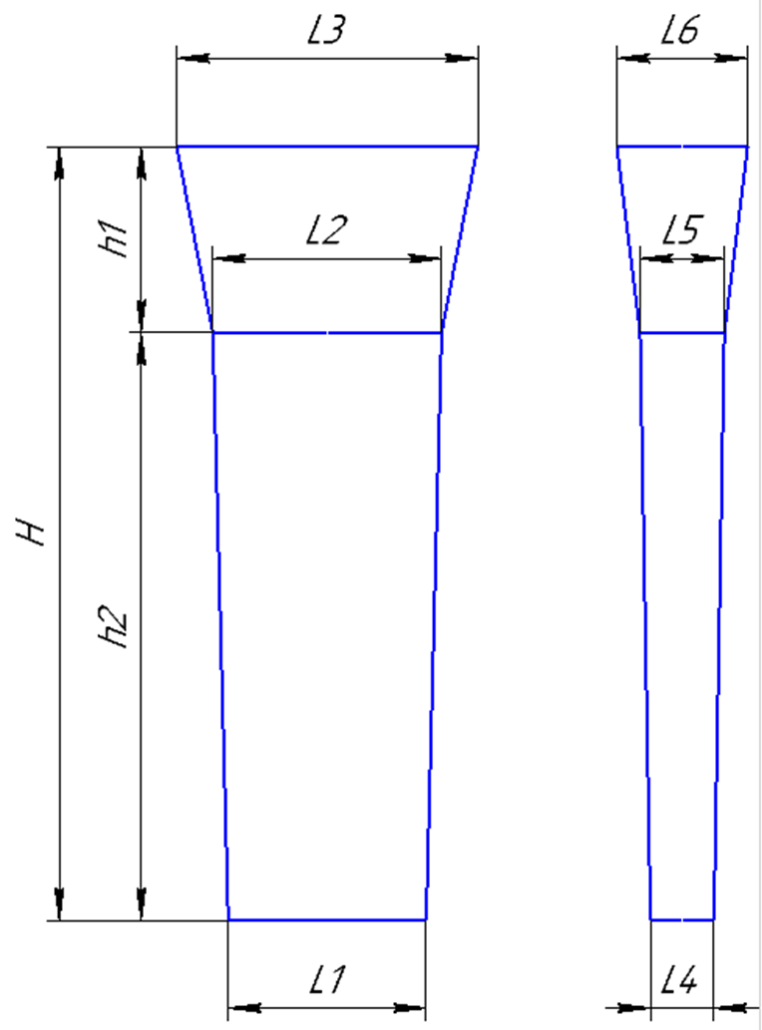
 |  |  | Технологическая карта |  |  |  |  | Цех 34 | Размер планки: | (автоматически) | вручную
Заказ |  |  |  | 344194-002 |  |  | планка № | 53 | Толщина L4 | 64 | 53
Чертеж |  |  |  | А.08.18-017-398.31 / А.08.18-017-398.33 |  |  | (64x235x580) |  | Толщина L5 | 74 | 64
Наименование |  |  |  | Направляющая / Направляющая |  |  |  |  | Ширина L1 | 235 | 580
Количество деталей на заказ |  |  |  | 1 / 1 |  |  |  |  | Ширина L2 | 247 | 555
Материал |  |  |  | БрО10Ф1 |  |  | К.В.Т | 0.25 | Длина h2 | 580 | 1050
Масса детали |  |  |  | 10.9 | / 11,6 |  | К.И.М. | 0.16
Масса отливки |  |  |  | 85.6 |  |  |  |  | Размеры прибыли:
Масса отливки на 1 дет. |  |  |  | 42.8 |  |  |  |  | Толщина L5 | 74 | 64
Норма расхода |  |  |  | 134.6 |  |  |  |  | Толщина L6 | 120 | 126
Норма расхода на 1 дет. |  |  |  | 67.3 |  |  |  |  | Ширина L2 | 247 | 555
Металлозавалка |  |  |  | 140.0 |  |  |  |  | Ширина L3 | 265 | 595
Металлозавалка на 1 дет. |  |  |  | 70.0 |  |  |  |  | Высота * h1 | 222 | 225 | 110
Количество деталей в отливке |  |  |  | 2 |  |  |  |  | *Высота прибыли: расчетная |  |  | *Модель*
Количество деталей по длине |  |  |  | 1
Количество деталей по ширине |  |  |  | 2 |  |  |  |  | Плотность | 8.88
 |  | 1:10 |  | Формовочный уклон 5
 |  |  |  |  |  |  |  |  | Размеры детали: | (Вручную)
+2
-2
 |  |  |  |  |  |  |  |  | Толщина | 45
 |  |  |  |  |  |  | 232 |  | Ширина | 72.5
 |  |  |  |  |  |  | ( 72,5 ) |  | Длина | 480
 |  |  |  |  |  |  | ( 77,5 ) |  |  |  |  | 224
 |  |  |  |  |  |  |  |  | Масса детали | 13.90608
 |  |  |  |  |  |  |  |  | Масса вручную | 10.9
+5
-15
 |  |  | 20 |  |  |  |  |  | Размеры вручную
+5
-15
 |  |  |  |  |  |  |  |  | Холодильник
 | 219 |  | 572
 |  |  | ( 480 ) |  |  |  |  |  | Расчет массы отливки по размерам модели. Без учета усадки
 |  |  |  |  |  |  |  |  | Утвердил Котов 25.10.23 (чтобы не переписывать расчетный файл.)
+2
-2
 |  |  |  |  |  |  | 64
 |  |  |  |  |  |  | ( 45 ) |  | Примечания: | модель нашита (L1=218 L2=229 L3=247 L4=27 L5=40 L6=80)

 |  |  |  |  |  |  |  |  | норма времени: | 700*700 | 2.3
 |  |  |  |  |  |  |  |  |  | 700*1000 | 2.7
 | 1:5 |  |  |  |  |  |  |  |  | 1500*1000 | 3
 |  |  |  |  |  |  |  |  |  | 1800*1200 | 3.5

 | Формовочная смесь |  |  | СКЛ
 | Усадка |  |  | 1,5 %
 | Краска |  |  | ГБ
 | Температура заливки |  |  | 1060-1080 | ° С
 | Сушка форм по инструкции |  |  | 25015.00013
 | Плавка по инструкции |  |  | 25010.00172
 | Заливка по инструкции |  |  | 25011.00007
 | Уход за прибылью |  |  | 25010.00168
 | Транспортировка по инструкции |  |  | 102.41.795 Альбом № 9
 | Дата |  | Проверил | Дата |  | Руководитель
2024-02-22
 | Подпись

Наименование |  |  | Тарифная | Вид | Вид | Разряд | Норма времени
операции |  |  | сетка | нормы | работ |  | на 1 деталь (н/ч)
Формовка, сборка |  |  | 40 | 1 | 20 | 3 | 0.912

Планка К
 |  |  | Технологическая карта |  |  |  |  | Цех 34 |  |  |  |  |  |  |  | Прибыль
 | Заказ |  |  | 3441270-010 |  |  | Кокиль № | 27 | Размеры кокиля: |  | №№ | L1 | H | L2 | L3 | L1 | h | L4 | L5
 | Чертеж |  |  | 21х130х755 |  |  |  |  | 1050 | H | 11 | 290 | 745 | 60 | 60 | 290 | 100 | 60 | 110
 | Наименование |  |  | Планка |  |  |  |  | 240 | L1 | 3 | 540 | 570 | 40 | 40 | 550 | 120 | 40 | 75
 | Количество деталей на заказ |  |  | 8 |  |  |  |  | 40 | L2 | 22 | 240 | 735 | 40 | 40
 |  |  |  |  |  |  |  |  | 40 | L3 | 27 | 240 | 1050 | 40 | 40 | 250 | 80 | 40 | 40
 | Материал |  |  | БрА9Ж3Л |  |  | К.В.Т | 0.21 | 40 | (L2+L3)/2 | 28 | 280 | 1000 | 60 | 60 | 280 | 100 | 60 | 80
 | Масса детали |  |  | 15.5 |  |  | К.В.Т | 0.18 |  |  | 23 | 370 | 1290 | 70 | 80 | 370 | 130 | 80 | 150
 | Масса отливки |  |  | 75.6 |  |  |  |  | Размеры прибыли: |  | 21 | 490 | 1320 | 100 | 103 | 490 | 120 | 103 | 150
 | Масса отливки на 1 дет. |  |  | 75.6 |  |  |  |  | 80 | H | 21 а | 490 | 1320 | 50 | 51 | 490 | 120 | 51 | 75
 | Норма расхода |  |  | 81.6 |  |  |  |  | 250 | L1 | 30 | 510 | 1300 | 45 | 50 | 510 | 160 | 50 | 75
 | Норма расхода на 1 дет. |  |  | 81.6 |  |  |  |  | 40 | L3низ
 | Металлозавалка |  |  | 84.9 |  |  |  |  | 40 | L3верх | Состояние оснастки
 | Металлозавалка на 1 дет. |  |  | 84.9 |  |  |  |  | 40 | L средн.
 | Количество деталей в отливке |  |  | 1
 | Количество деталей по длине |  |  | 1 |  |  |  |  |  | 7.5
 | Количество деталей по ширине |  |  | 1
 |  |  |  |  |  |  |  |  | Размеры детали:
 |  |  |  |  |  |  |  |  | Ширина | 130
+2
-2
 |  |  |  |  |  |  |  |  | длина | 755
 |  |  |  |  |  |  | 236 |  | толщина | 21
 |  |  |  |  |  |  | ( 130 ) |  | ВЕС
 |  |  |  |  |  |  |  |  |  | 15.458625

+5
-15
 |  | 15
+5
-15
 | 80 |  | 1034
 |  |  | ( 755 )

+2
-2
 |  |  |  |  |  |  | 39
 |  |  |  |  |  |  | ( 21 )

 | Усадка |  |  | 1,5 %
 | Краска |  |  | ГБ
 | Температура заливки |  |  | 1100-1120 | ° С
 | Плавка по инструкции |  |  | 25010.00176
 | Заливка по инструкции |  |  | 25012.000012
 | Транспортировка по инструкции |  |  | 102.41.795 Альбом № 9
Дата |  |  | Проверил | Дата |  | Руководитель
2024-02-22
Подпись

БрО8С12 | 1060-1080 | 9.1
БрО10Ф1 | 1080-1100 | 8.88
БрО10Ц2Н2 | 1080-1100 | 8.7
БрО5Ц5С5 | 1080-1100 | 8.88
БрАЖМц10-3-1,5 | 1100-1120 | 7.5
БрА10Ж3Мц2 | 1100-1120 | 7.5
БрА9Ж3Л | 1100-1120 | 7.5
БрА11Ж6Н6 | 1100-1120 | 8.1
БрА10Ж4Н4Л | 1100-1120 | 7.8
БрА9Ж4Н4Мц1 | 1100-1120 | 7.8
БрА9Мц2Л | 1100-1120 | 7.6
ЛЦ23А6Ж3Мц2 | 1020-1060 | 8.5
ЛЦ38Мц2С2 | 960-1000 | 8.5
ЛЦ40Мц3А | 960-1000 | 8.5

Подпятник
 |  | Технологическая карта |  |  |  |  | Цех 34 |  |  | Чертеж | Литейная |  |  | Технологическая карта |  |  |  |  | Цех 34 |  |  |  | Технологическая карта |  |  |  |  | Цех 34 |  |  |  | Технологическая карта |  |  |  |  | Цех 34 |  |  |  | Технологическая карта |  |  |  |  | Цех 34 |  |  |  | Технологическая карта |  |  |  |  | Цех 34 |  |  |  | Технологическая карта |  |  |  |  | Цех 34
Заказ |  |  | 3431315-010 |  |  | модель |  |  |  |  |  | Заказ |  |  | 3431394-011 |  |  | модель |  |  | Заказ |  |  | 3431455-011 |  |  | модель |  |  | Заказ |  |  | 3431475-011 |  |  |  |  |  | Заказ |  |  | 374001-001 |  |  |  |  |  | Заказ |  |  | 344006-001 |  |  | модель |  |  | Заказ |  |  | 344092-001 |  |  | модель
Чертеж |  |  | 1-137597 |  |  | 15.00194 |  |  | подп. | 15.00194 | 1 | Чертеж |  |  | 2102.4-01.01-002 |  |  | 1277.04.307 |  |  | Чертеж |  |  | 1275.04.712-1 |  |  | 1275.04.712 |  |  | Чертеж |  |  | 88-12628 |  |  |  |  |  | Чертеж |  |  | 8720.08.01 |  |  |  |  |  | Чертеж |  |  | 1277.04.608 |  |  | 1277.04.608 |  |  | Чертеж |  |  | 1277.04.307 |  |  | 1277.04.307
Наименование |  |  | Подпятник |  |  |  |  |  | подп. | 2102.4-01.01-002 | 1 | Наименование |  |  | Подпятник сферический |  |  |  |  |  | Наименование |  |  | Подпятник сферический |  |  |  |  |  | Наименование |  |  | Клапан конический |  |  |  |  |  | Наименование |  |  | Лёжка |  |  |  |  |  | Наименование |  |  | Подпятник сферический |  |  |  |  |  | Наименование |  |  | Подпятник сферический
Количество деталей на заказ |  |  | 4 |  |  |  |  |  | подп. | 1275.04.712-1 | 1 | Количество деталей на заказ |  |  | 1 |  |  |  |  |  | Количество деталей на заказ |  |  | 1 |  |  |  |  |  | Количество деталей на заказ |  |  | 3 |  |  |  |  |  | Количество деталей на заказ |  |  | 20 |  |  |  |  |  | Количество деталей на заказ |  |  | 3 |  |  |  |  |  | Количество деталей на заказ |  |  | 1
Материал |  |  | БрО8С12 |  |  | К.В.Т | 0.40 |  | подп. | 1277.04.608 | 1 | Материал |  |  | БрА9Ж3Л |  |  | К.В.Т | 0.33 |  | Материал |  |  | БрО8С12 |  |  | К.В.Т | 0.35 |  | Материал |  |  | БрО5Ц5С5 |  |  | К.В.Т | 0.73 |  | Материал |  |  | 15Х25 ТЛ или Х20Н14С2Л |  |  | К.В.Т | 0.91 |  | Материал |  |  | БрО8С12 |  |  | К.В.Т | 0.28 |  | Материал |  |  | БрО8С12 |  |  | К.В.Т | 0.43
Масса детали |  |  | 82 |  |  | К.И.М. | 0.32 |  |  | 1277.04.608-1 |  | Масса детали |  |  | 200 |  |  | К.И.М. | 0.28 |  | Масса детали |  |  | 450 |  |  | К.И.М. | 0.31 |  | Масса детали |  |  | 332 |  |  | К.И.М. | 0.38 |  | Масса детали |  |  | 145 |  |  | К.И.М. | 0.87 |  | Масса детали |  |  | 235 |  |  | К.И.М. | 0.24 |  | Масса детали |  |  | 260 |  |  | К.И.М. | 0.36
Масса отливки |  |  | 205 | Учтен вес припуска на захват из прибыли. |  |  |  |  | подп. | 1277.04.307 | 1 | Масса отливки |  |  | 610 | Учтен вес припуска на захват из прибыли. |  |  |  |  | Масса отливки |  |  | 1300 | Учтен вес припуска на захват из прибыли. |  |  |  |  | Масса отливки |  |  | 455 |  |  |  |  |  | Масса отливки |  |  | 160 |  |  |  |  |  | Масса отливки |  |  | 850 | Учтен вес припуска на захват из прибыли. |  |  |  |  | Масса отливки |  |  | 600 | Учтен вес припуска на захват из прибыли.
Масса прибыли |  |  | 31 |  |  |  |  |  | клапан | 88-12628 | 1 | Масса прибыли |  |  | 172 |  |  |  |  |  | Масса прибыли |  |  | 220 |  |  |  |  |  | Масса прибыли |  |  | 294 |  |  |  |  |  | Норма расхода |  |  | 160 |  |  |  |  |  | Масса прибыли |  |  | 510 |  |  |  |  |  | Масса прибыли |  |  | 140
Масса литниковой системы |  |  | 10 |  |  |  |  |  | лежка | 8720.08.01 | 1 | Масса литниковой системы |  |  | 75 |  |  |  |  |  | Масса литниковой системы |  |  | 90 |  |  |  |  |  | Масса литниковой системы |  |  | 81 |  |  |  |  |  | Металлозавалка |  |  | 167 |  |  |  |  |  | Масса литниковой системы |  |  | 95 |  |  |  |  |  | Масса литниковой системы |  |  | 95
Норма расхода |  |  | 246 |  |  |  |  |  |  |  |  | Норма расхода |  |  | 685 |  |  |  |  |  | Норма расхода |  |  | 1390 |  |  |  |  |  | Норма расхода |  |  | 830 |  |  |  |  |  |  |  |  |  |  |  |  |  |  | Норма расхода |  |  | 945 |  |  |  |  |  | Норма расхода |  |  | 695
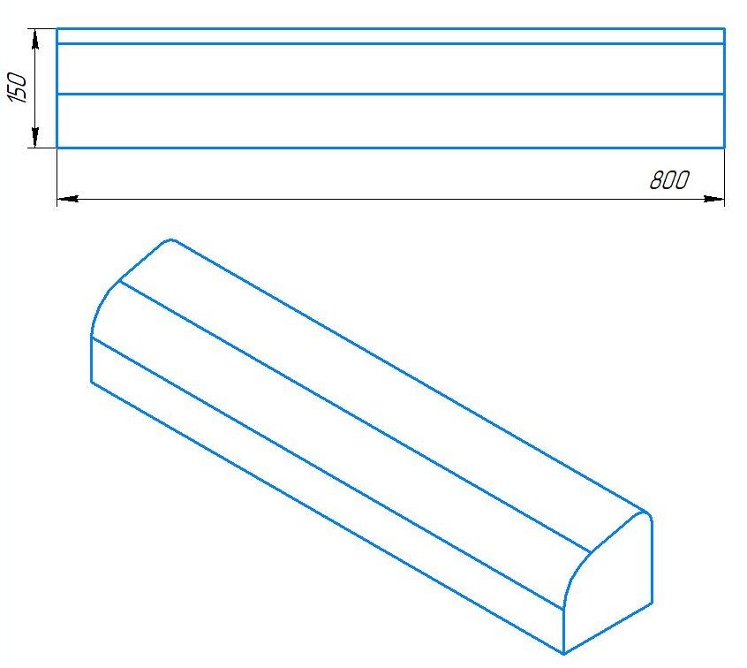
Металлозавалка |  |  | 256 |  |  |  |  |  |  |  |  | Металлозавалка |  |  | 713 |  |  |  |  |  | Металлозавалка |  |  | 1446 |  |  |  |  |  | Металлозавалка |  |  | 864 |  |  |  |  |  |  |  |  |  |  |  |  |  |  | Металлозавалка |  |  | 983 |  |  |  |  |  | Металлозавалка |  |  | 723
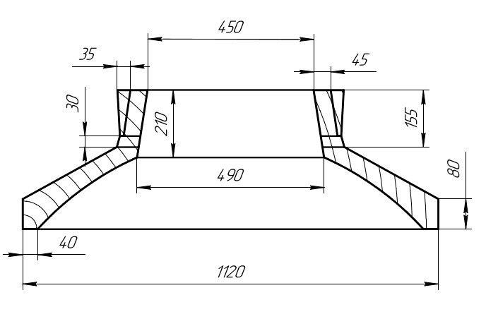
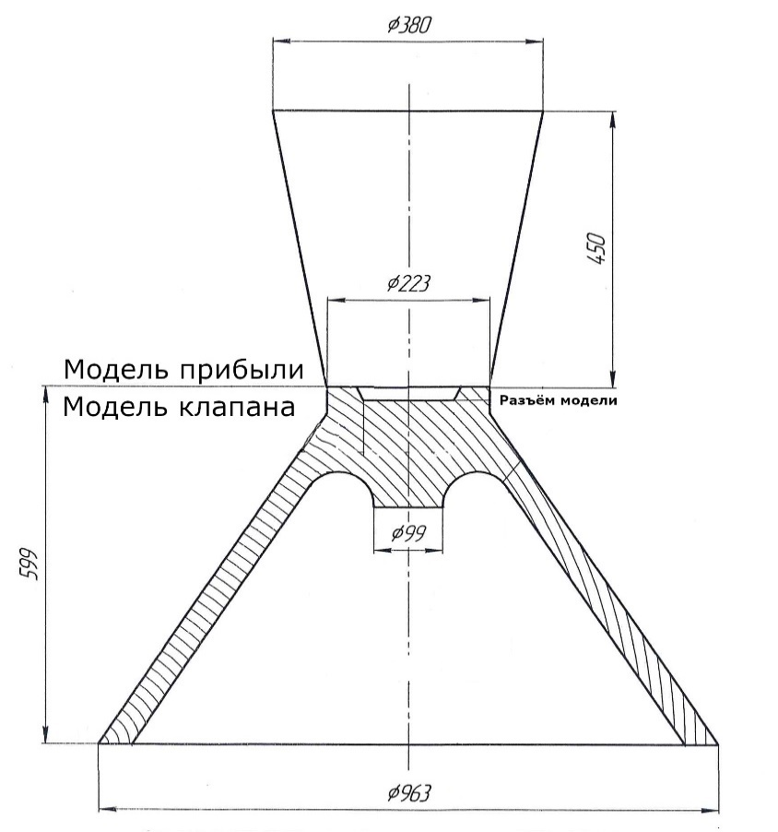
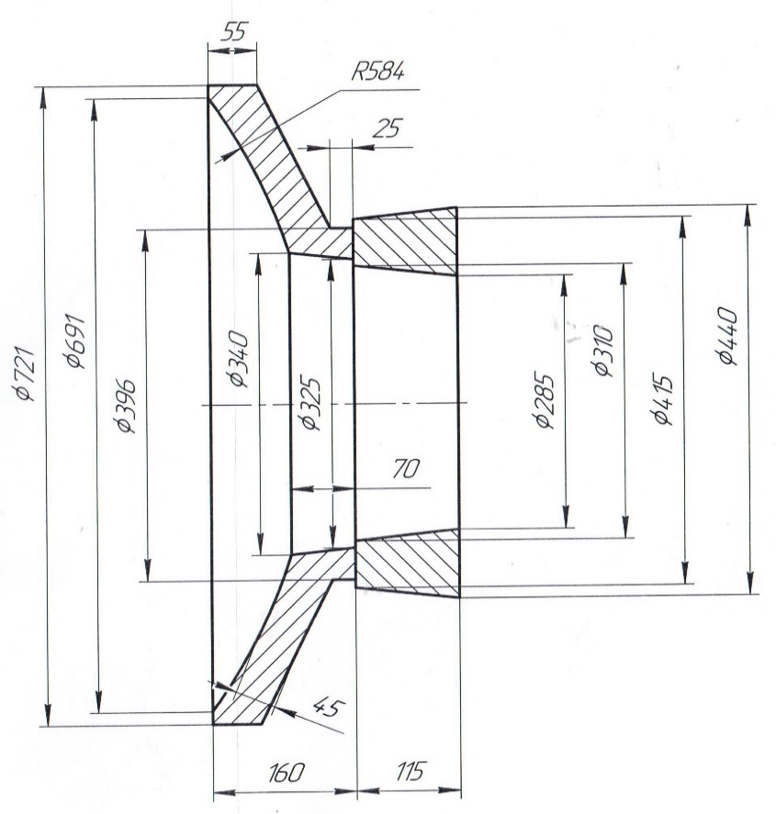
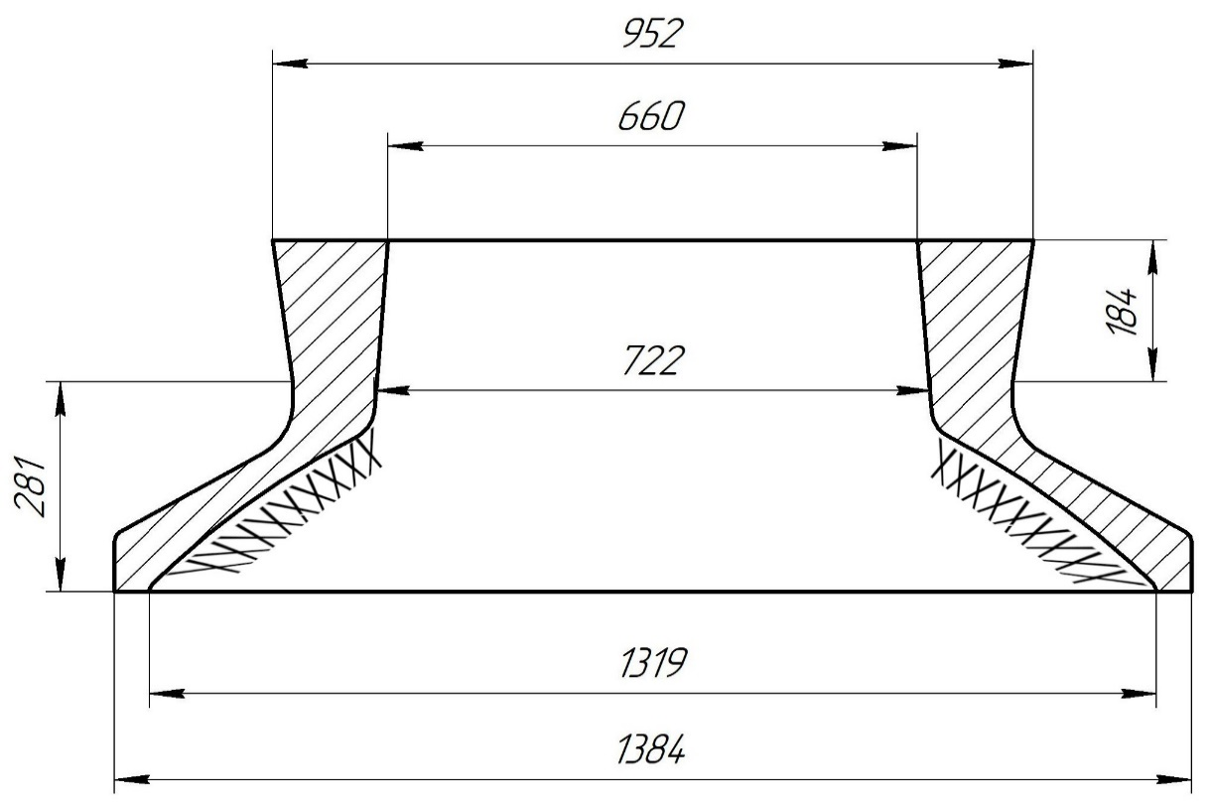
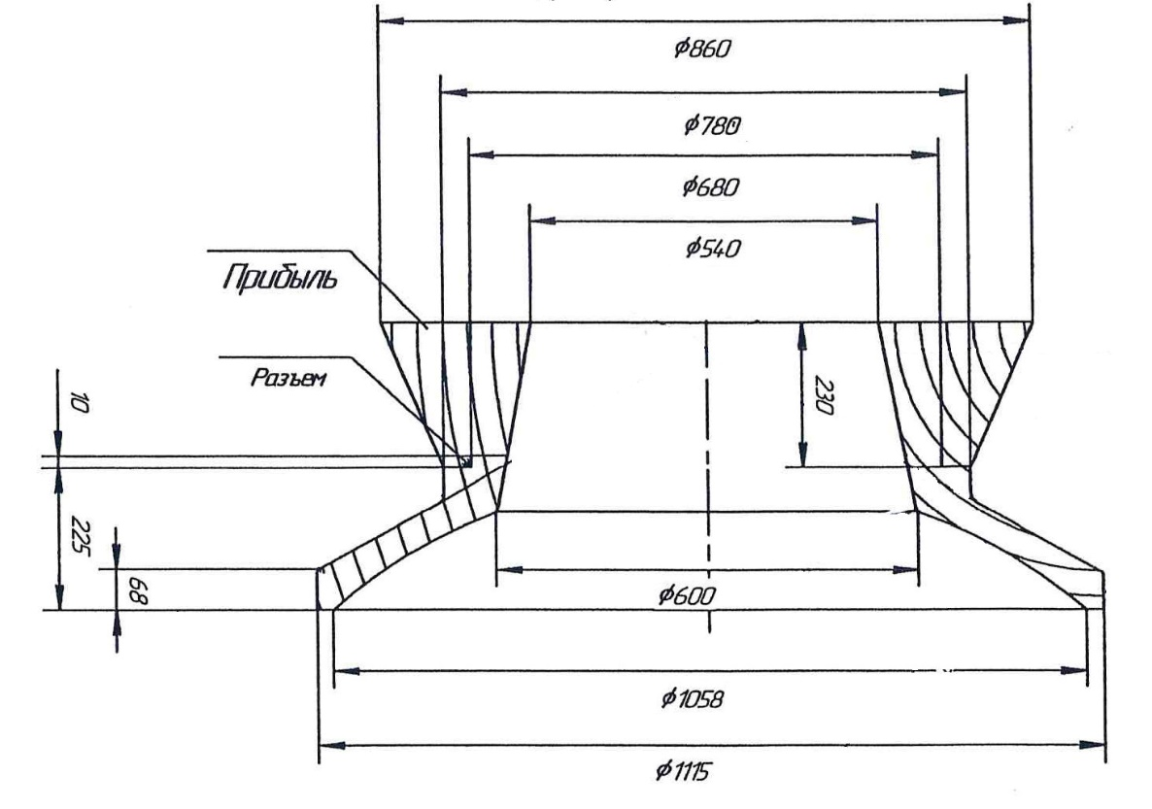
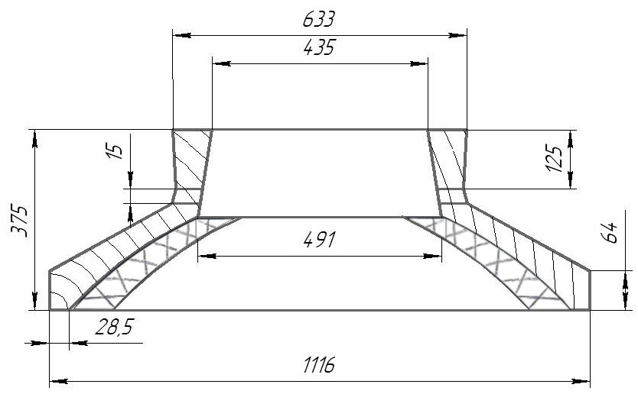
 |  |  |  |  |  | МК |  |  |  |  |  |  |  |  |  |  |  |  |  |  |  |  |  |  |  |  |  |  |  |  |  |  |  | 1. | В конусе формы сделать
 |  |  |  |  |  |  |  |  |  |  |  |  |  |  |  |  |  |  |  |  |  |  |  |  |  |  |  |  |  |  |  |  |  |  | изнутри наколы на 3/4 высоты
 |  |  |  |  |  |  |  |  |  |  |  |  |  |  |  |  |  |  |  |  |  |  |  |  |  |  |  |  |  |  |  |  |  |  | конуса;

 |  |  |  |  |  |  |  |  |  |  |  |  |  |  |  |  |  |  |  |  |  |  |  |  |  |  |  |  |  |  |  |  |  | 2. | Никель и цинк в металле держать
 |  |  |  |  |  |  |  |  |  |  |  |  |  |  |  |  |  |  |  |  |  |  |  |  |  |  |  |  |  |  |  |  |  |  | на верхнем пределе;

 |  |  |  |  |  |  |  |  |  |  |  |  |  |  |  |  |  |  |  |  |  |  |  |  |  |  |  |  |  |  |  |  |  | 3. | Заливать форму через литниковую
 |  |  |  |  |  |  |  |  |  |  |  |  |  |  |  |  |  |  |  |  |  |  |  |  |  |  |  |  |  |  |  |  |  |  | систему до середины прибыли,
 |  |  |  |  |  |  |  |  |  |  |  |  |  |  |  |  |  |  |  |  |  |  |  |  |  |  |  |  |  |  |  |  |  |  | затем остатки металла залить в
 |  |  |  |  |  |  |  |  |  |  |  |  |  |  |  |  |  |  |  |  |  |  |  |  |  |  |  |  |  |  |  |  |  |  | прибыль до полного её заполнения.

 |  |  |  |  |  |  |  |  |  |  |  |  |  |  |  |  |  |  |  |  |  |  |  |  |  |  |  |  |  |  |  |  |  |  |  |  |  |  |  | Формовочная смесь |  | СКЛ
 |  |  |  |  |  |  |  |  |  |  |  |  |  |  |  |  |  |  |  |  |  |  |  |  |  |  |  |  |  |  |  |  |  |  |  |  |  |  |  | Усадка |  | 1,5 %
 | Формовочная смесь |  | СКЛ |  |  |  |  |  |  |  |  |  | Формовочная смесь |  | СКЛ |  |  |  |  |  |  | Формовочная смесь |  | СКЛ |  |  |  |  |  |  | Формовочная смесь |  | СКЛ |  |  |  |  |  |  | Краска |  | ГБ |  |  |  |  |  |  | Формовочная смесь |  | СКЛ |  |  |  |  |  |  | Формовочная смесь |  | СКЛ
 | Усадка |  | 1,5 % |  |  |  |  |  |  |  |  |  | Усадка |  | 1,5 % |  |  |  |  |  |  | Усадка |  | 1,5 % |  |  |  |  |  |  | Усадка |  | 1,5 % |  |  |  |  |  |  | Транспортировка по инструкции |  | 102.41.795 Альбом № 9 |  |  |  |  |  |  | Усадка |  | 1,5 % |  |  |  |  |  |  | Усадка |  | 1,5 %
 | Краска |  | ГБ |  |  |  |  |  |  |  |  |  | Краска |  | ГБ |  |  |  |  |  |  | Краска |  | ГБ |  |  |  |  |  |  | Краска |  | ГБ |  |  |  |  |  |  | Уход за прибылью |  | 25010.00168 |  |  |  |  |  |  | Краска |  | ГБ |  |  |  |  |  |  | Краска |  | ГБ
 | Тип литниковой системы |  | 242.04.463 |  |  |  |  |  |  |  |  |  | Тип литниковой системы |  | 242.04.464 | -1 |  |  |  |  |  | Тип литниковой системы |  | 242.04.463 | -2 |  |  |  |  |  | Тип литниковой системы |  | 242.04.463 | -1 |  |  |  |  |  | Дата | Проверил | Дата |  | Руководитель |  |  |  |  | Тип литниковой системы |  | 242.04.463 | -2 |  |  |  |  |  | Тип литниковой системы |  | 242.04.463 | -1
 | Температура заливки |  | 1050-1090 | ° С |  |  |  |  |  |  |  |  | Температура заливки |  | 1080-1100 | ° С |  |  |  |  |  | Температура заливки |  | 1050-1090 | ° С |  |  |  |  |  | Температура заливки |  | 1060-1080 | ° С |  |  |  |  | 2024-02-22 |  |  |  |  |  |  |  |  |  | Температура заливки |  | 1050-1090 | ° С |  |  |  |  |  | Температура заливки |  | 1050-1090 | ° С
 | Плавка по инструкции |  | 25010.00173 |  |  |  |  |  |  |  |  |  | Плавка по инструкции |  | 25010.00176 |  |  |  |  |  |  | Плавка по инструкции |  | 25010.00173 |  |  |  |  |  |  | Плавка по инструкции |  | 25010.00174 |  |  |  |  |  |  | Подпись |  |  |  |  |  |  |  |  | Плавка по инструкции |  | 25010.00173 |  |  |  |  |  |  | Плавка по инструкции |  | 25010.00173
 | Заливка по инструкции |  | 25011.00007 |  |  |  |  |  |  |  |  |  | Заливка по инструкции |  | 25011.00007 |  |  |  |  |  |  | Заливка по инструкции |  | 25011.00007 |  |  |  |  |  |  | Заливка по инструкции |  | 25011.00007 |  |  |  |  |  |  |  |  |  |  |  |  |  |  |  | Заливка по инструкции |  | 25011.00007 |  |  |  |  |  |  | Заливка по инструкции |  | 25011.00007
 | Транспортировка по инструкции |  | 102.41.795 Альбом № 9 |  |  |  |  |  |  |  |  |  | Транспортировка по инструкции |  | 102.41.795 Альбом № 9 |  |  |  |  |  |  | Транспортировка по инструкции |  | 102.41.795 Альбом № 9 |  |  |  |  |  |  | Транспортировка по инструкции |  | 102.41.795 Альбом № 9 |  |  |  |  |  | Наименование |  | Тарифная | Вид | Вид | Разряд | Норма времени |  |  |  | Транспортировка по инструкции |  | 102.41.795 Альбом № 9 |  |  |  |  |  |  | Транспортировка по инструкции |  | 102.41.795 Альбом № 9
 | Уход за прибылью |  | 25010.00168 |  |  |  |  |  |  |  |  |  | Уход за прибылью |  | 25010.00168 |  |  |  |  |  |  | Уход за прибылью |  | 25010.00168 |  |  |  |  |  |  | Уход за прибылью |  | 25010.00168 |  |  |  |  |  |  | операции | сетка | нормы | работ |  | на 1 деталь (н/ч) |  |  |  | Уход за прибылью |  | 25010.00168 |  |  |  |  |  |  | Уход за прибылью |  | 25010.00168
 | Дата | Проверил | Дата |  | Руководитель |  |  |  |  |  |  |  | Дата | Проверил | Дата |  | Руководитель |  |  |  |  | Дата | Проверил | Дата |  | Руководитель |  |  |  |  | Дата | Проверил | Дата |  | Руководитель |  |  |  |  | Формовка, сборка | 40 | 1 | 20 | 3 | 1.621 |  |  |  | Дата | Проверил | Дата |  | Руководитель |  |  |  |  | Дата | Проверил | Дата |  | Руководитель
2024-02-22 |  |  |  |  |  |  |  |  |  |  |  | 2024-02-22 |  |  |  |  |  |  |  |  | 2024-02-22 |  |  |  |  |  |  |  |  | 2024-02-22 |  |  |  |  |  |  |  |  |  |  |  |  |  |  |  |  |  | 2024-02-22 |  |  |  |  |  |  |  |  | 2024-02-22
 | Подпись |  |  |  |  |  |  |  |  |  |  |  | Подпись |  |  |  |  |  |  |  |  | Подпись |  |  |  |  |  |  |  |  | Подпись |  |  |  |  |  |  |  |  |  |  |  |  |  |  |  |  |  | Подпись |  |  |  |  |  |  |  |  | Подпись

Наименование |  | Тарифная | Вид | Вид | Разряд | Норма времени |  |  |  |  |  | Наименование |  | Тарифная | Вид | Вид | Разряд | Норма времени |  |  | Наименование |  | Тарифная | Вид | Вид | Разряд | Норма времени |  |  | Наименование |  | Тарифная | Вид | Вид | Разряд | Норма времени |  |  |  |  |  |  |  |  |  |  |  | Наименование |  | Тарифная | Вид | Вид | Разряд | Норма времени |  |  | Наименование |  | Тарифная | Вид | Вид | Разряд | Норма времени
 | операции | сетка | нормы | работ |  | на 1 деталь (н/ч) |  |  |  |  |  |  | операции | сетка | нормы | работ |  | на 1 деталь (н/ч) |  |  |  | операции | сетка | нормы | работ |  | на 1 деталь (н/ч) |  |  |  | операции | сетка | нормы | работ |  | на 1 деталь (н/ч) |  |  |  |  |  |  |  |  |  |  |  |  | операции | сетка | нормы | работ |  | на 1 деталь (н/ч) |  |  |  | операции | сетка | нормы | работ |  | на 1 деталь (н/ч)
 | Формовка, сборка | 40 | 1 | 20 | 3 | 2.492 |  | 98.72 |  |  |  |  | Формовка, сборка | 40 | 1 | 20 | 3 | 6.939 |  | 98.72 |  | Формовка, сборка | 40 | 1 | 20 | 3 | 14.08 |  | 98.72 |  | Формовка, сборка | 40 | 1 | 20 | 3 | 8.408 |  | 98.72 |  |  |  |  |  |  |  |  | 98.72 |  | Формовка, сборка | 40 | 1 | 20 | 3 | 9.573 |  | 98.72 |  | Формовка, сборка | 40 | 1 | 20 | 3 | 7.04 |  | 98.72

Сухарь
 |  |  | Технологическая карта |  |  |  |  | Цех 34 |  | Размеры сухаря:
Заказ |  |  |  | 344164-002 |  |  | Модель № | 134 |  | Ширина L1 | 355
Чертеж |  |  |  | 22067.01 УС |  |  |  |  |  | Ширина L2 | 380
Наименование |  |  |  | Сухарь |  |  |  |  |  | Толщина L4 | 83
Количество деталей на заказ |  |  |  | 2 |  |  |  |  |  | Толщина L5 | 170
Материал |  |  |  | БрА9Ж3Л |  |  | К.В.Т | 0.48 |  | Толщина L6 | 190
Масса детали |  |  |  | 210.0 |  |  | К.И.М. | 0.29 |  | Длина h2 | 1060
Масса отливки |  |  |  | 439 |  |  |  |  |  | Размеры прибыли:
Масса прибыли |  |  |  | 247 |  |  |  |  |  | Толщина L7 | 180
Норма расхода |  |  |  | 685 |  |  |  |  |  | Толщина L8 | 260
Металлозавалка |  |  |  | 712.4 |  |  |  |  |  | Ширина L3 | 450
 |  |  |  |  |  |  |  |  |  | Высота h1 | 390
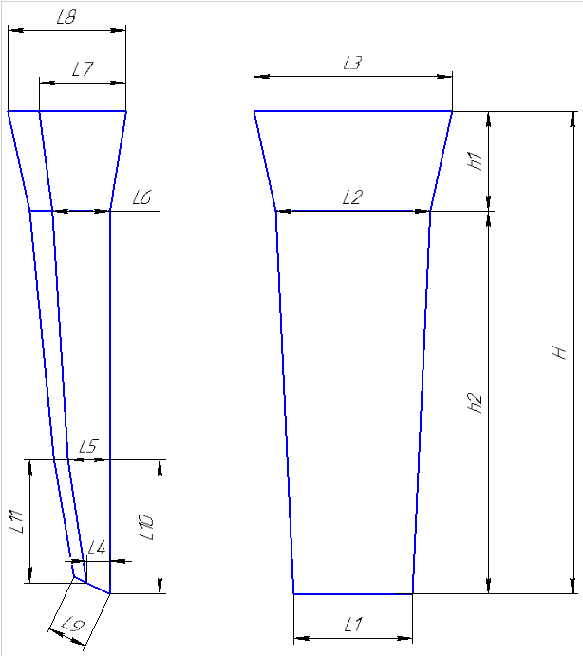
 |  |  |  |  |  | Размеры: |  |  |  | Плотность | 7.5
 |  |  |  |  |  |  | модели | отливки
 |  |  |  |  |  | L1 | 355 | 350 |  | Размеры детали: | (Вручную)
 |  |  |  |  |  | L2 | 380 | 374 |  | Толщина
 |  |  |  |  |  | L4 | 83 | 82 |  | Ширина
 |  |  |  |  |  | L5 | 170 | 167 |  | Длина
 |  |  |  |  |  | L6 | 190 | 187
 |  |  |  |  |  | h2 | 1060 | 1044 |  | Масса детали | 0
 |  |  |  |  |  | прибыль: |  |  |  | Масса вручную | 210
 |  |  |  |  |  | L7 | 180 | 177
 |  |  |  |  |  | L8 | 260 | 256 |  | Холодильник
 |  |  |  |  |  | L3 | 450 | 443
 |  |  |  |  |  | h1 | 390 | 384

 |  |  |  |  |  |  |  |  |  | Расчет массы отливки по размерам модели. Без учета усадки
 |  |  |  |  |  |  |  |  |  | Утвердил Котов 25.10.23 (чтобы не переписывать расчетный файл.)
 |  |  |  |  |  |  |  |  |  | Высота прибыли расчетная.

 | * Использовать холодильники

 | Формовочная смесь |  |  | СКЛ
 | Усадка |  |  | 1,5 %
 | Краска |  |  | ГБ
 | Температура заливки |  |  | 1060-1080 | ° С
 | Сушка форм по инструкции |  |  | 25015.00013
 | Плавка по инструкции |  |  | 25010.00176
 | Заливка по инструкции |  |  | 25011.00007
 | Уход за прибылью |  |  | 25010.00168
 | Транспортировка по инструкции |  |  | 102.41.795 Альбом № 9
 | Дата |  | Проверил | Дата |  | Руководитель
2024-02-22
 | Подпись

Наименование |  |  | Тарифная | Вид | Вид | Разряд | Норма времени
 | операции |  | сетка | нормы | работ |  | на 1 деталь (н/ч)
 | Формовка, сборка |  | 40 | 1 | 20 | 3 | 4.029
 |  |  |  |  |  |  |  |  | 170
 |  |  |  |  |  |  |  |  | 200

Деревянные модели сухарей
Номер модели | Высота, Н | Высота прибыли, h1 | Высота модели, h2 | Ширина, L1 | Ширина, L2 | Ширина, L3 | Толщина, L4 | Толщина, L5 | Толщина, L6 | Толщина, L7 | Толщина, L8 | Толщина, L9 | Толщина, L10 | Толщина, L11 | Чертеж
125 | 890 | 255 | 635 | 243 | 260 | 310 | 30 | 55 | 63 | 100 | 160 | 90 | 220 | 180 | 8915.28.074 | 110 | 65.65 | 175.65 | 182.676
126 | 895 | 250 | 645 | 245 | 260 | 310 | 30 | 60 | 65 | 100 | 170 | 90 | 220 | 180 |  | 110 | 65.65 | 175.65 | 182.676
127 | 1840 | 510 | 1330 | 440 | 455 | 555 | 80 | 155 | 165 | 240 | 340 | 170 | 540 | 500 |  | 874.6 | 507.1 | 1381.7 | 1436.968
128 | 1670 | 420 | 1250 | 425 | 440 | 520 | 45 | 90 | 95 | 155 | 260 | 145 | 420 | 420 |  | 690 | 489 | 1179 | 1226.16
129 | 1170 | 320 | 850 | 315 | 330 | 390 | 60 | 90 | 100 | 140 | 220 | 120 | 290 | 280 |  | 1 | 1 | 1 | 1
130 | 1150 | 350 | 800 | 300 | 310 | 390 | 15 | 95 | 100 | 115 | 190 | 120 | 260 | 255 |  | 228 | 160 | 388 | 403.52
131 | 1075 | 330 | 745 | 260 | 270 | 335 | 55 | 75 | 85 | 150 | 220 | 100 | 260 | 230 |  | 170 | 121.22 | 291.22 | 302.8688
132 | 1045 | 330 | 715 | 325 | 340 | 410 | 75 | 105 | 105 | 180 | 240 | 125 | 175 | 160 |  | 1 | 1 | 1 | 1
133 | 1350 | 370 | 980 | 340 | 355 | 420 | 65 | 110 | 115 | 160 | 250 | 140 | 350 | 300 |  | 385.9 | 214.2 | 600.1 | 624.104
134 | 1450 | 390 | 1060 | 355 | 380 | 450 | 83 | 170 | 190 | 180 | 260 | 150 | 350 | 320 |  | 438.3 | 246.3 | 684.6 | 711.984
135 | 1350 | 380 | 970 | 340 | 360 | 430 | 63 | 108 | 118 | 158 | 248 | 130 | 350 | 320 |  | 349 | 209.7 | 558.7 | 581.048
136 | 1280 | 380 | 900 | 405 | 420 | 500 | 35 | 65 | 75 | 130 | 200 | 130 | 310 | 250 |  | 329 | 213 | 542 | 563.68
137 | 1770 | 470 | 1300 | 480 | 500 | 555 | 100 | 160 | 170 | 310 | 430 | 160 | 400 | 400 |  | 937.6 | 563.4 | 1501 | 1561.04

TRUE | 1080-1100

Болваны
FALSE
 |  | Стационарный кокиль |  |  |  |  |  |  |  | Другие виды болванов. |  | Стационарный кокиль + ц/б кокиль |  |  |  |  |  |  |  |  |  |  | Ц/Б + ц/б кокиль
 |  |  |  |  |  |  |  |  | ф277-008 |  |  |  |  |  |  |  |  |  |  | ф277-008 |  |  |  |  |  |  |  |  |  |  | ф277-008
 |  | Технологическая карта |  |  |  |  |  |  | Цех 34 | Размеры | Размеры |  | Технологическая карта |  |  |  |  |  |  | Цех 34 | Размеры | Размеры |  | Технологическая карта |  |  |  |  |  |  | Цех 34 | Размеры | Размеры
 |  | Заказ |  |  |  | 344207-002 |  |  |  | детали: | литейн.зг: |  | Заказ |  |  |  | 344110-001 |  |  |  | детали: | лит..зг 1: |  | Заказ |  |  |  | 344088-001 |  |  |  | детали: | лит..зг 1:
 |  | Чертеж |  |  |  | 205х403 |  |  |  | 0 | 0 |  | Чертеж |  |  |  | 180х80х310 |  |  |  | 0 | 0 |  | Чертеж |  |  |  | 160х400 |  |  |  | 0 | 0
 |  | Наименование |  |  |  | Заготовка опоры |  |  |  | 205 | 245 |  | Наименование |  |  |  | Втулка |  |  |  | 180 | 208.08 |  | Наименование |  |  |  | Заготовка |  |  |  | 160 | 274.33
 |  | Количество деталей на заказ |  |  |  | 2 |  |  |  | 0 | 0 |  | Количество деталей на заказ |  |  |  | 2 |  |  |  | 80 | 0 |  | Количество деталей на заказ |  |  |  | 2 |  |  |  | 0 | 0
 |  | Материал |  |  |  | ЛЦ38Мц2С2 |  | К.В.Т | 0.63 | 0 | 0 |  | Материал |  |  |  | БрА9Ж3Л |  | К.В.Т | 0.54 | 0 | 0 |  | Материал |  |  |  | БрА9Ж3Л |  | К.В.Т | 0.30 | 0 | 0
 |  | Масса детали |  |  |  | 114 |  | К.И.М. | 0.34 | 403 | 450 |  | Масса детали |  |  |  | 47.5 |  | К.И.М. | 0.34 | 310 | 687 |  | Масса детали |  |  |  | 60.4 |  | К.И.М. | 0.34 | 400 | 455
 |  | Масса отливки |  |  |  | 180.4 |  |  |  | 8.5 | 8.5 |  | Масса отливки |  |  |  | 175.3 |  |  |  | 7.5 | 7.5 |  | Масса отливки |  |  |  | 201.8 |  |  |  | 7.5 | 7.5
 |  | Масса отливки на 1 дет. |  |  |  | 180.4 |  |  |  | 113.06 | 180.32 |  | Масса отливки на 1 дет. |  |  |  | 87.6 |  |  |  | 47.48 | 175.22 |  | Масса отливки на 1 дет. |  |  |  | 201.8 |  |  |  | 60.32 | 201.71
 |  | Норма расхода |  |  |  | 320.6 |  |  |  |  |  |  | Норма расхода |  |  |  | 267.3 |  |  |  |  |  |  | Норма расхода |  |  |  | 172.8
 |  | Норма расхода на 1 дет. |  |  |  | 320.6 |  |  |  |  | Размеры |  | Норма расхода на 1 дет. |  |  |  | 133.7 |  |  |  |  |  |  | Норма расхода на 1 дет. |  |  |  | 172.8
 |  | Металлозавалка |  |  |  | 333.5 |  |  |  | 240 | кокиля: |  | Металлозавалка |  |  |  | 278.0 |  |  |  |  | Размеры |  | Металлозавалка |  |  |  | 179.7 |  |  |  |  | Размеры
 |  | Металлозавалка на 1 дет. |  |  |  | 333.5 |  |  |  | 250 | 0 |  | Металлозавалка на 1 дет. |  |  |  | 139.0 |  |  |  | 195 | стац.кок. : |  | Металлозавалка на 1 дет. |  |  |  | 179.7 |  |  |  | 270 | стац.кок. :
 |  | Количество деталей в отливке |  |  |  | 1 |  |  |  | 245 | 245 |  | Количество деталей в отливке |  |  |  | 2 |  |  |  | 221.16666667 | 0 |  | Количество деталей в отливке |  |  |  | 1 |  |  |  | 278.66666667 | 0
± 5
± 5
± 5
 |  | Размеры в скобках чистовые |  |  |  |  |  |  |  |  | 0 |  | Размеры в скобках чистовые |  |  |  |  |  |  |  | 208.08333333 | 208.08 |  | Размеры в скобках чистовые |  |  |  |  |  |  |  | 274.33333333 | 274.33
 |  | Максимальное количество деталей в отливке: 1, L= |  |  |  |  |  | 450 |  |  | 0 |  | Максимальное количество деталей в отливке: 2, L= |  |  |  |  |  | 687 |  |  | 0 |  | Максимальное количество деталей в отливке: 1, L= |  |  |  |  |  | 455 |  |  | 0
 |  |  |  |  |  |  |  |  |  | 800 | 800 |  |  |  |  |  |  |  |  |  |  | 0 |  |  |  |  |  |  |  |  |  |  | 0
 |  |  |  |  |  |  |  |  |  |  | 8.5 |  |  |  |  |  |  |  |  |  | 785 | 785 |  |  |  |  |  |  |  |  |  | 260 | 260
±2
±2
±2
 |  |  |  |  |  |  |  |  |  |  | 320.58 |  |  |  |  |  |  |  |  |  |  | 7.5 |  |  |  |  |  |  |  |  |  |  | 7.5
 |  | Ø | 236 |  |  |  |  |  |  |  |  |  | Ø | 192 |  |  |  |  |  |  |  | 200.21 |  | Ø | 266 |  |  |  |  |  |  |  | 115.26
 |  |  | ( 205 ) |  |  |  |  |  |  | ПРИБЫЛЬ |  |  |  | ( 180 ) |  |  |  |  |  |  |  |  |  |  | ( 160 )
± 5
± 5
± 5
 |  |  |  |  |  |  |  |  |  |  |  |  |  |  |  |  |  |  |  |  |  | Размеры |  |  |  |  |  |  |  |  |  |  | Размеры
 |  |  |  |  |  | 788 |  |  |  |  | Размеры |  |  |  |  |  | 1029 |  |  |  | 205 | ц/б кок. : |  |  |  |  |  | 517 |  |  |  | 187.5 | ц/б кок. :
± 5
± 5
± 5
 |  |  |  |  |  | ( 403 ) |  |  |  | #N/A | прибыли: |  |  |  |  |  | ( 310 ) |  |  |  | 213.66666667 | 0 |  |  |  |  |  | ( 400 ) |  |  |  | 196.33333333 | 0
 |  |  |  |  |  | длина на 1 дет. |  | 450 |  | #N/A | 0 |  |  |  |  |  | длина на 1 дет. |  | 365 |  | 209.33333333 | 209.33 |  |  |  |  |  | длина на 1 дет. |  | 455 |  | 191.91666667 | 191.92
 |  |  |  |  |  |  |  |  |  | #N/A | #N/A |  |  |  |  |  |  |  |  |  |  | 0 |  |  |  |  |  |  |  |  |  |  | 0
 | Технологические указания |  |  |  |  |  |  |  |  |  | 0 | Технологические указания |  |  |  |  |  |  |  |  |  | 0 | Технологические указания |  |  |  |  |  |  |  |  |  | 0
 |  | Оснастка |  | Диаметр | Длина | Чертеж |  | Дет. | Заявка |  | 0 |  | Оснастка |  | Диаметр | Длина | Чертеж / Деталь |  |  | Заявка | 260 | 260 |  | Оснастка |  | Диаметр | Длина | Чертеж / Деталь |  |  | Заявка | 265 | 265
 |  | Кокиль |  | 240 | 800 |  |  |  |  | #N/A | #N/A |  | Кокиль |  | 195 | 785 |  |  |  |  |  | 7.5 |  | Кокиль ц/б |  | 270 | 260 | 10.243375 - 3 |  |  |  |  | 7.5
 |  | Без приб.надставки |  |  |  | ------------- |  |  |  |  | 8.5 |  | Кокиль ц/б |  | 205 | 260 | 72.11870 - 27 |  |  |  |  | 67.11 |  | Кокиль ц/б |  | 187.5 | 265 | 10.247619 - 2 |  |  |  |  | 57.49
 |  | Рабочая длина кокиля |  |  | 800 |  |  |  |  |  | #N/A |  | Рабочая длина кокиля |  |  | 1045 |  |  |  |  |  |  |  | Рабочая длина кокиля |  |  | 525
 |  | Плавка по инструкции |  |  |  | 25010.00178 |  |  |  |  |  |  | Плавка по инструкции |  |  |  | 25010.00176 |  |  |  |  |  |  | Плавка по инструкции |  |  |  | 25010.00176
 |  | Заливка по инструкции |  |  |  | 25012.00011 |  |  |  |  |  |  | Заливка по инструкции |  |  |  | 25012.00011 |  |  |  |  |  |  | Заливка по инструкции |  |  |  | 25012.00011
 |  | Транспортировка, чалка и кантовка |  |  |  |  |  |  |  |  |  |  | Транспортировка, чалка и кантовка |  |  |  |  |  |  |  |  |  |  | Транспортировка, чалка и кантовка
 |  | Отливка весом до 50 кг в коробках согласно альбому 9, с.1 |  |  |  |  |  |  |  |  |  |  | Отливка весом до 50 кг в коробках согласно альбому 9, с.1 |  |  |  |  |  |  |  |  |  |  | Отливка весом до 50 кг в коробках согласно альбому 9, с.1
 |  | Отливка весом более 50 кг по схеме №10241795 альбома 9 |  |  |  |  |  |  |  |  |  |  | Отливка весом более 50 кг по схеме №10241795 альбома 9 |  |  |  |  |  |  |  |  |  |  | Отливка весом более 50 кг по схеме №10241795 альбома 9
 |  | эвм (дата) |  | проверил | дата | рук.группы | дата | нормировщик | дата |  |  |  | эвм (дата) |  | проверил | дата | рук.группы | дата | нормировщик | дата |  |  |  | эвм (дата) |  | проверил | дата | рук.группы | дата | нормировщик | дата
 | 2024-02-22 |  |  | Ковалев |  | Котов |  |  |  |  |  | 2024-02-22 |  |  | Ковалев |  | Котов |  |  |  |  |  | 2024-02-22 |  |  | Ковалев |  | Котов
 |  | Подпись |  |  |  |  |  |  |  |  |  |  | Подпись |  |  |  |  |  |  |  |  |  |  | Подпись

 |  | № чертежа | Ø пос. мм | Внутр.Ø (низ), мм | Внутр.Ø (верх), мм | Внутр.Ø (средн.), мм | Высота, мм | Масса прибыли (БрА9Ж3Л), кг
 |  | 242.71.642 | 200 ÷ 315 | 200 | 170 | 185 | 230 | 46.4
 |  | 242.71.636 | 250 ÷ 400 | 250 | 210 | 230 | 300 | 93.5 | есть переходное кольцо на цб кокили с посадкой 360
 |  | 242.71.639 | 350 ÷ 470 | 350 | 300 | 325 | 350 | 217.8
 |  | 102.56.451 | 430 ÷ 570 | 430 | 335 | 383 | 380 | 327.5 | есть переходное кольцо на цб кокили с посадкой 470
 |  | И-335 | 620 ÷ 760 | 620 | 360 | 490 | 525 | 742.5
 |  | 15.001137 | 805 ÷ 925 | 805 | 624 | 714.5 | 305 | 917.2
 |  | -------------

